Feuil1
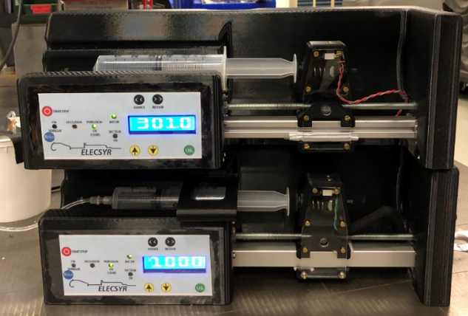
Assemblé | Carter | Mécanique | Carte | Soft | capteur de pression | commentaire | Carter 1
1 | C1 | 2 | trav | 1 | ressort | testé par l'AGEPS
2 | C1 | 2 | trav | 2 | Tyco | testé par l'AGEPS
3 | C1 | 2 | CMS | 1 | ressort | idem Assemblé 1
4 | C1 | 2 | CMS | 2 | Tyco | testé par l'AGEPS
5 | C2 | 2 | trav | 1 | ressort | idem Assemblé 1
6 | C2 | 2 | trav | 2 | Tyco | idem Assemblé 2
7 | C2 | 2 | CMS | 1 | ressort | Idem Assemblé 1
8 | C2 | 2 | CMS | 2 | Tyco | idem Assemblé 4 | Carter 2
9 | C3 | 2 | CMS réduit | 1 | ressort | version numérique seulement
10 | C3 | 2 | CMS réduit | 2 | Tyco | version numérique seulement

 |  |  |  |  |  |  | Carter 3
 |  |  |  |  |  |  | réduit

